JUNIO
COTIZACIÓN PROPUESTA_AGROVET_SETS PARRILEROS_04.06.26 |  |  |  |  |  |  |  |  | MARGEN GANANCIA, MINIMA - S/.150 - PARA PEDIDOS POCOS COMO 30 -50-100 UNID. DE PRODUCTOS ECONOMICOS (EJM. LAPICEROS, LLAVEROS PLASTICOS) PROMEDIA - S/.400 A 500 - PARA PEDIDOS MAS DE 150 UNID DE PRODCUCTOS COSTO MEDIO-ALTO (EJM. LAPICEROS METALICOS)
Nº | Cód. Artíc. | Artículo | Foto | Cant. | Costo uni. No IGV (S/.) | Tiempo Entrega | Detalles | Costo total. No IGV (S/.) | proveedor | Cod. Prod. Prov. | Obseraciones | costo $ | COSTO S/. | % | Resultado | Margen | Total | Cantidad | Costo MUESTRA Unidad | Movilidad | Total Producto | Tipo de Impresión | Costo impresión | Cant Color | Cant Lados | Cantidad por Millar | Costo Impresión | Empaq | Seguro CRT | Total | Costo S/. Sin IGV | I.G.V | TOTAL | Total Factura | impuesto 18% | impuesto 2% | Gastos Administracion 5% | Utilidad bruta | Utilidad | % Bruto | % utilidad
1 | COIF-FB-2109 | SET PARRILLERO 2 | 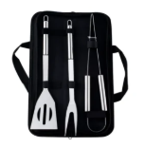 Imagen referencial | 75 | S/. 33.99 | 5 a 7 días útiles | SET PARRILLERO 2 Material: Acero Incluye 1 espátula calada,1 pinza,1 trinche y estuche Color: Plateado Presentación: Bolsita individual *Incluye 1 logo a 1 color por 1 lado *Arte y diseño facilitado por el cliente | S/ 2,549.25 | IMPORTACIONES FACUNDO | FB-2109 | IMPORTACIONES FACUNDO 75 a S/. 2350 Incluido IGV |  | S/. 20.87 | 37.5 | S/. 7.83 | S/. 586.96 | S/. 28.70 | 75 | S/. 28.70 | S/. 120.00 | S/. 2,300.87 | GRAMPHOS Pilar Cel. 994 228 471 75 a S/. 120 1 logo a 1 color / JASOF Cel. 953 515 375 Precio ref. se cogio de proyecto 4 TOPITOP Cantidad 45 und Impresión en DTF S/.25 + IGV Aplicación S/. 1 +IGV | S/. 200.00 | 1 | 1 | 1 | S/. 200.00 | S/. 17.50 | S/. 25.18 | S/. 2,543.55 | S/. 33.91 | S/. 6.10 | S/. 40.02 | S/. 3,001.39 | S/. 457.84 | S/. 58.85 | S/. 142.92 | S/. 586.96 | S/. 385.18 | 30.00 | 21.95
2 | COTP | SET PARRILLERO 1 | 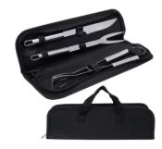 Imagen referencial | 75 | S/. 38.99 | 5 a 7 días útiles | SET PARRILLERO 1 Material: Acero Incluye 1 pinza, 1 cuchillo, 1 trinche y estuche de nylon Color: Plateado Presentación: Bolsita individual *Incluye 1 logo a 1 color por 1 lado *Arte y diseño facilitado por el cliente | S/ 2,924.25 | IMPORTACIONES FACUNDO / TIENDA PUBLICITARIA | FB-2110 / SIN COD | IMPORTACIONES FACUNDO 75 a S/. 2350 Incluido IGV / TIENDA PUBLICITARIA 75 a S/. 27.38 Incluido IGV |  | S/. 24.35 | 38 | S/. 9.25 | S/. 693.91 | S/. 33.60 | 75 | S/. 33.60 | S/. 120.00 | S/. 2,673.60 | GRAMPHOS Pilar Cel. 994 228 471 75 a S/. 120 1 logo a 1 color / JASOF Cel. 953 515 375 Precio ref. se cogio de proyecto 4 TOPITOP Cantidad 45 und Impresión en DTF S/.25 + IGV Aplicación S/. 1 +IGV | S/. 200.00 | 1 | 1 | 1 | S/. 200.00 | S/. 17.50 | S/. 28.91 | S/. 2,920.01 | S/. 38.93 | S/. 7.01 | S/. 45.94 | S/. 3,445.61 | S/. 525.60 | S/. 67.56 | S/. 164.08 | S/. 693.91 | S/. 462.28 | 31.17 | 23.18
3 | COTP | SET PARRILLERO ASADOR | 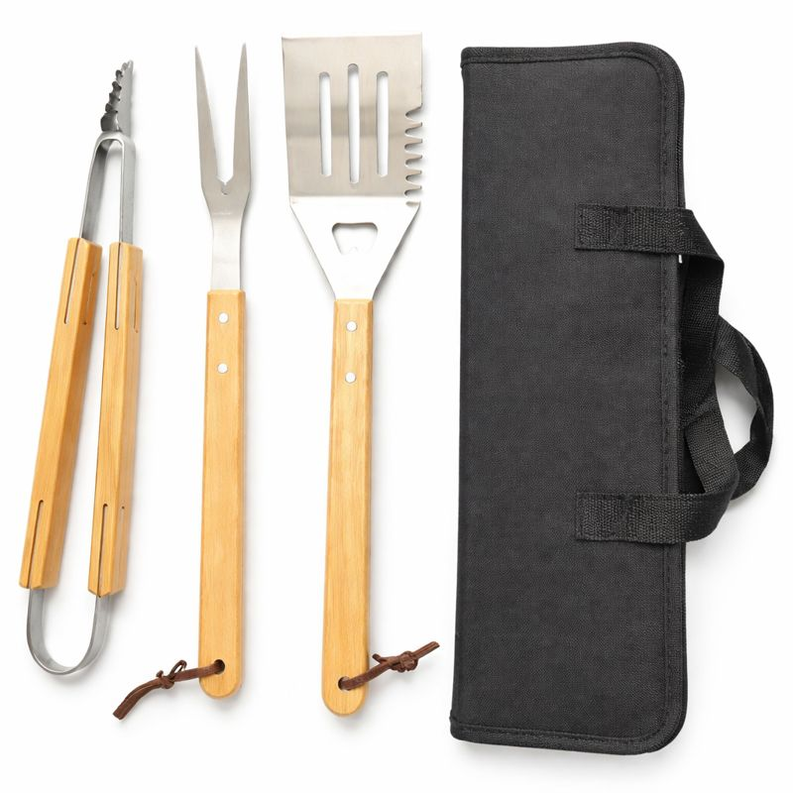 Imagen referencial | 75 | S/. 47.89 | 5 a 7 días útiles | SET PARRILLERO ASADOR Material: Acero/Madera Incluye 1 pinza, 1 trinche, 1 espatula y estuche de lona Color: Natural Prsentación: Bolsita individual *Incluye 1 logo a 1 color por 1 lado *Arte y diseño facilitado por el cliente | S/ 3,591.75 | TIENDA PUBLICITARIA | SIN COD | TIENDA PUBLICITARIA 75 a S/. 34.83 Incluye IGV |  | S/. 30.43 | 38 | S/. 11.57 | S/. 867.39 | S/. 42.00 | 75 | S/. 42.00 | S/. 120.00 | S/. 3,312.00 | GRAMPHOS Pilar Cel. 994 228 471 75 a S/. 120 1 logo a 1 color / JASOF Cel. 953 515 375 Precio ref. se cogio de proyecto 4 TOPITOP Cantidad 45 und Impresión en DTF S/.25 + IGV Aplicación S/. 1 +IGV | S/. 200.00 | 1 | 1 | 1 | S/. 200.00 | S/. 17.50 | S/. 35.30 | S/. 3,564.80 | S/. 47.53 | S/. 8.56 | S/. 56.09 | S/. 4,206.46 | S/. 641.66 | S/. 82.48 | S/. 200.31 | S/. 867.39 | S/. 584.60 | 32.16 | 24.21

